상품제안서
TUI 루프 골드 3.0 USB메모리 (16GB~256GB) | 상품코드: F23458

 |  |  |  |  |  |  | 02-412-0044 | www.easy1.co.kr
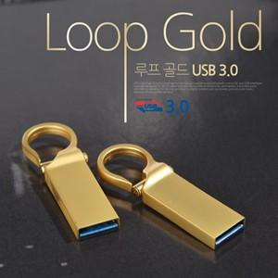

【상세/제작정보】 | <p>※ 용량 256G 별도문의 부탁드립니다.&nbsp;</p>

【인쇄/포장옵션】 | 레이저, 풀칼라 / 포장지포장

【공급단가】 | 수량 | 100~ | 300~ | 500~ | 1,000~ | 3,000~
*VAT별도 | 16G | 6,080원 | 5,990원 | 5,850원 | 5,610원 | 5,380원
 | 32G | 6,970원 | 6,860원 | 6,700원 | 6,430원 | 6,160원
 | 64G | 8,090원 | 7,970원 | 7,780원 | 7,470원 | 7,160원
 | 128G | 18,670원 | 18,380원 | 17,950원 | 17,230원 | 16,510원

【상품 URL】 | http://www.easy1.co.kr/src/goods_detail.php?gdno=23458

